方案推广明细
解决方案 | 产品形态 | 方案阶段 | 产品图、功能概要 | 方案技术描述 | 场景需求 & 最适合的领域 | 推广信息 |  |  |  | 问题对策
 |  |  |  |  |  | 已经推广过的厂商、领域 | 代理/反馈 | 算法 | 进展/明细 | 问题&反馈的问题 | 是否有对策 | 解决对策 | 应对方案 （如无对策） | 调研评估 | 备注
ENC降噪耳机 | 头戴式话务耳机 | 成品/PCBA | 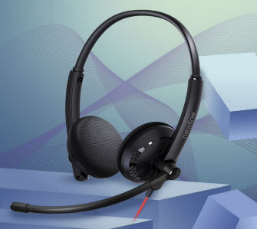 | 双麦降噪、 USB有线、 蓝牙无线 | 场景：话务中心、个人会议、地勤&车辆枢纽中心 需求： 1）消除近端环境杂声(稳态、非稳态噪音) 2）话务人员通话时互不干扰 | 鸿合科技 | 力马微 | ZS1 | 量产 | 整机升级死机无法恢复 | 有 | 一键升级
 |  |  |  |  |  |  |  |  |  | 麦克风一致性测试
 |  |  |  |  |  | 泽宝 |  | ZS2 | 试产 | 无
 |  |  |  |  |  | 鼎创智造 | 力马微 | ZS1 | 量产 | 无
 |  |  |  |  |  | 奥尼 | 暂未分配代理 | ZS1 | 推广 | 人声稍有失真 | 无 | N/A | 是否考虑更换算法？
 |  |  |  |  |  |  |  |  |  | 偶尔有杂音 | 无 | N/A
 |  |  |  |  |  | 灵伴 | 九音直供 | ZS1 | 试产 | 外观不满意 | 无 | N/A
 |  |  |  |  |  | 昂思 | 暂未分配代理 | ZS1 | 推广 | 昂思取消了项目
 |  |  |  |  |  | 丰禾原 | 晶博源 | ZS1 | 推广 | 无进展计划
 |  |  |  |  |  | 博陆科 | 德天新 | ZS1 | 推广 | 人声有失真 | 无 |  | 是否考虑更换算法？
 |  |  |  |  |  |  |  |  |  | 必须要过Teams | 无
 |  |  |  |  |  | 通力 | 源泰PTE | ZS1 | 推广

 |  |  |  |  |  | 哈曼 | 晶博源 | ZS1 | 推广 | 无进展计划
 |  |  |  |  |  | 清华紫光 | 九音直供 | ZS1 | 推广 | 认可性能，无其他反馈 | N/A | N/A
 | 单耳耳机 | 预研 | 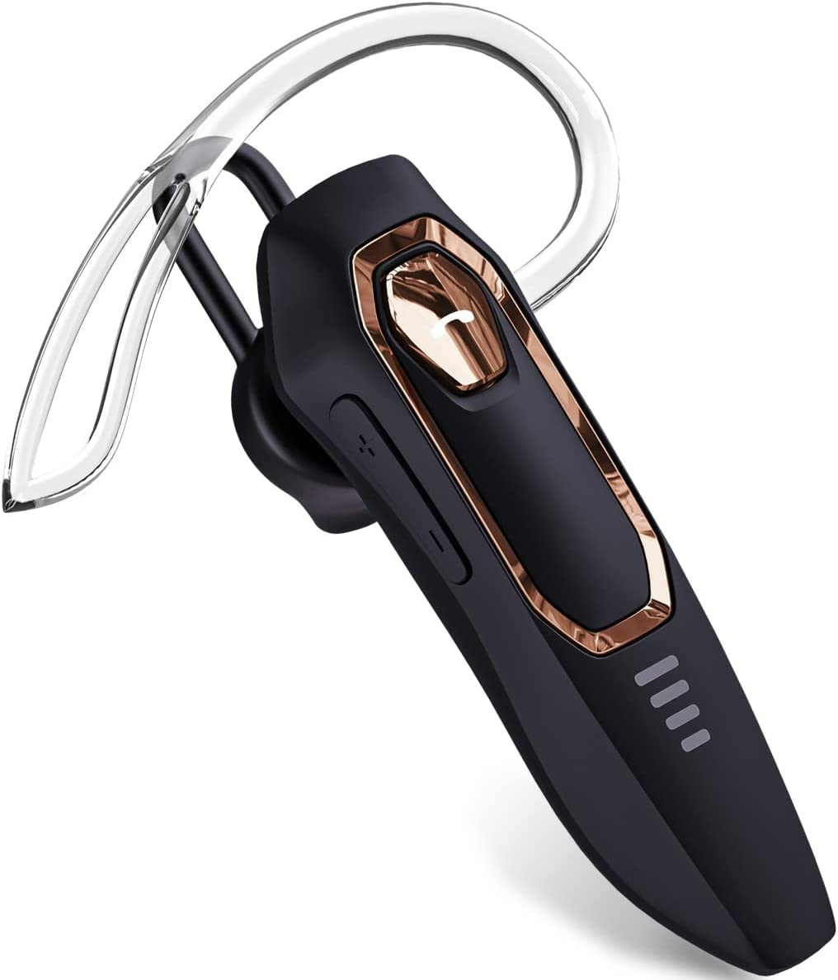 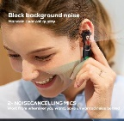 | 单麦降噪、 蓝牙无线 | 卡车司机、物流司机、任意驾驶员

会议音箱 | 会议宝 | 成品/PCBA |  | 环境降噪、回声消除、混响抑制、 |  | 慧为智能 | 德天新 | ZS1 | 量产 | 销量一般，首单外没有后续订单
 |  |  |  |  |  | 哈曼 | 晶博源 | QM | 评估 | 降噪效果不理想、双讲效果不理想
 |  |  |  |  |  | 天健 | 晶博源 | ZS1 | 立项 | 降噪效果不理想、双讲效果不理想
 |  |  |  |  |  | 奥尼 | 暂未分配代理 | QM | 推广 | 在对方会议室Demo，会议室窗户打开，厂区噪声较大；演示效果回声严重，远端人声信噪比非常低 | 有 | 算法优化
 | Soundbar | 调试板 |  |  |  | 高创 | 晶博源 | ZS1 | 推广 | 反馈降噪效果没有思必驰样机好 | 有 | 算法方案更换 |  | 终端客户选择一体机方案（RK主控完成音视频算法），不需要单独音频解决方案，该需求没有正式立项 | 更换QMZ算法，暂无再次Demo
 | VideoBar | 调试板 |  |  |  | 盛光微 | 晶博源
 | TV-MeetingBar | 调试板
USB桌面麦克风 |  |  |  |  |  | 福志 | 晶博源
 |  |  |  |  |  | 宋光 | 力马微
 |  |  |  |  |  | 长丰 | 力马微
 |  |  |  |  |  | 众芯 | 力马微
 |  |  |  |  |  | 鼎创智造 | 力马微

扩音器 | 随身扩音器 | 调试板 | 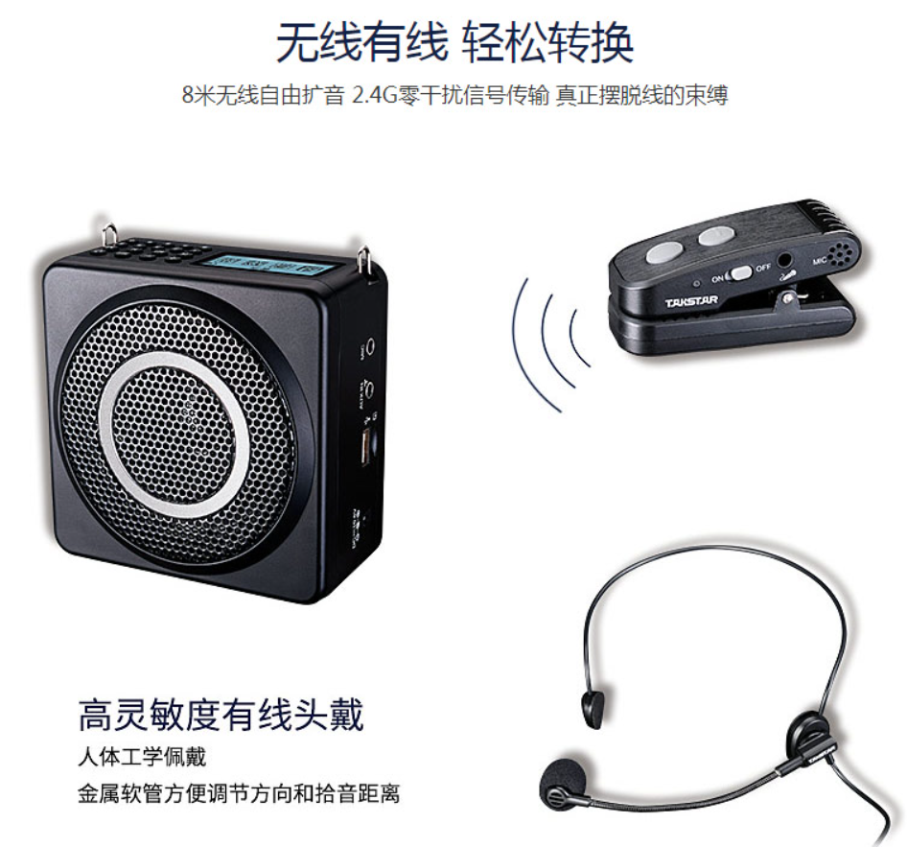 |  | 导游、老师讲课、交通枢纽引导 | 得胜 | 暂未分配代理 |  | 评估

 | 室内扩音器 | 调试板

拾音器 | 小蜜蜂(双麦指向性) | 调试板 |  |  | 餐馆服务员、 | IKKO | 德天新 | ZS1 | 试产 | 制作了100套手模样机
 | 小蜜蜂(双麦指向性)
USB耳机耳放 | 带音频口Hub拓展坞 | PCBA |  |  | 扩展坞、 | IKKO

 | USB Dongle(小尾巴) |  |  |  | USB Dongle(小尾巴)

Mfi | Lightning Dongle(小尾巴)

 | 云台
 | 无人机

